informacje
Mieszanka paszowa uzupełniająca o dużej zawartości białka

 | Grupa zwierząt: | Krowy mleczne

Skład mieszanki | Forma: | Granulat
Krwiściąg (5%)
Ziele szałwii (5%) | Termin ważności: | 24 miesiące
Kwiat rumianku (5%)
Liść mniszka lekarskiego (5%) | Dawkowanie: | 2,5% do paszy
Liść babki (5%)
Ziele krwawnika (5%) | Zalety stosowania:
Ziele lebiodki pospolitej (5%) | - Wpływa na wzmocnienie kondycji organizmu
Ziele hyzopu (5%)
Ziele rdestu ptasiego (5%) | - Poprawia kondycję zwierząt
Kłącze perzu (5%)
Kłącze kuklika (10%) | - Stanowi doskonałe uzupełnienie mieszanek treściwych
Nasiona dzikiej marchwi (5%)
Kora wierzby (5%) | - Reguluje gospodarkę elektrolitową organizmu zwierzęcia
Wytłoki z czarnuszki (10%)
Wytłoki z jabłek (10%)
Wytłoki z kiszonej kapusty (10%)
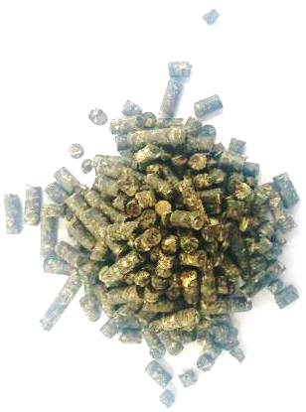
 | 5% | 5
Ziele szałwii (5%) | 5% | 5
Kwiat rumianku (5%) | 5% | 5
Liść mniszka lekarskiego (5%) | 5% | 5
Liść babki (5%) | 5% | 5
Ziele krwawnika (5%) | 5% | 5
Ziele lebiodki pospolitej (5%) | 5% | 5
Ziele hyzopu (5%) | 5% | 5
Ziele rdestu ptasiego (5%) | 5% | 5
Kłącze perzu (5%) | 5% | 5
Kłącze kuklika (10%) | 10% | 10
Nasiona dzikiej marchwi (5%) | 5% | 5
Kora wierzby (5%) | 5% | 5
Wytłoki z czarnuszki (10%) | 10% | 10
Wytłoki z jabłek (10%) | 10% | 10
Wytłoki z kiszonej kapusty (10%) | 10% | 10

